关系图
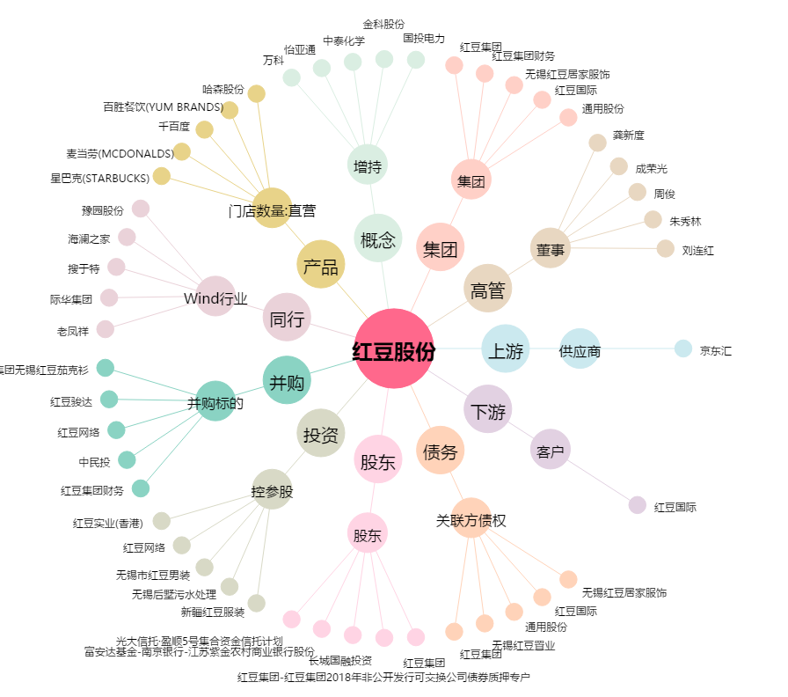
红豆股份[600400.SH] - 关系概览图

